Sheet1
 | Total Geral | Total de Urbana | Urbana
Localidade da Escola |  |  | Federal | Estadual | Municipal | Privada
Salvador | 45,121 | 45,121 | 56 | 28,273 | 10,909 | 5,883

Localização |  | Dependência Administrativa

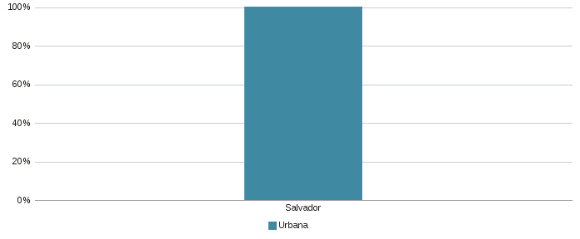 |  | 